Sheet1
Tên đề tài | Loại đai/xích đề xuất | Lực kéo băng tải (N) | Vận tốc băng tải (m/s) | Đường kính tang, D mm | Thời gian phục vụ (giờ) | Số ca làm việc, ca | Góc nghiêng đường nối tâm bộ truyền ngoài, độ | Đặc tính làm việc
Bánh răng trụ răng thẳng | Xích | 3200 | 1.2 | 285 | 13000 | 1 | 60 | va đập vừa
I. CHỌN ĐỘNG CƠ ĐIỆN VÀ TÍNH TOÁN ĐỘNG HỌC
1.1. Chọn động cơ điện
1.1.1. Công suất làm việc
Công suất trên trục công tác
P_lv (kW) | 3.84
1.1.2. Hiệu suất hệ dẫn động
Hiệu suất bộ truyền | n_x (xích) | 0.93 | n_k (khớp nối) | 0.99 | n_ol (ổ lăn) | 0.99 | n_br (bánh răng) | 0.97 | (tra bảng 2.3 tr19)
n_c | 0.87
1.1.3. Công suất cần thiết trên trục động cơ
Công suất yêu cầu trên trục động cơ
P_yc (kW) | 4.41
1.1.4. Tốc độ quay trên trục công tác
Tốc độ quay trên trục công tác
n_ct (vòng/phút) | 80.46
1.1.5. Tốc độ quay trên trục động cơ
tỉ số truyền hệ thống | tỉ số truyền hộp giảm tốc 1 cấp BR trụ | 5 | tỉ số truyền xích | 3
u_sb | 15
Tốc độ quay trên trục động cơ
n_đc (vòng/phút) | 1206.9
1.1.6. Chọn động cơ
K132M4
Công suất | 5.5
Vận tốc quay | 1445

1.2. Phân phối tỷ số truyền
Tỷ số truyền chung của hệ thống
u_c = n_đc/n_ct | 17.96
tỷ số truyền của bộ truyền động xích | 3.2 | (chọn)
u_hgt | 5.61
1.3. Tính toán thông số các trục
1.3.1. Công suất trên các trục
Công suất trên trục công tác
Pct = Plv | 3.84
Công suất trên trục thứ cấp (II) của hgt
P_II | 4.17
Công suất trên trục sơ cấp (I) của hgt
P_I | 4.34
Công suất thực tế trên trục động cơ
P_đc | 4.43
1.3.2. Tốc độ quay trên các trục
Tốc độ quay trên trục động cơ
n_đc (vòng/phút) | 1445
Tốc độ quay trên trục sơ cấp của hộp giảm tốc
n_I | 1445
Tốc độ quay trên trục thứ cấp của hộp giảm tốc
n_II | 257.58
Tốc độ quay trên trục công tác
n_ct | 80.49
1.3.3. Momen xoắn
Momen xoắn trên trục động cơ
T_đc | 29277.85
Momen xoắn trên trục sơ cấp
T_I | 28683.04
Momen xoắn trên trục thứ cấp
T_II | 154606.34
Momen xoắn trên trục công tác
T_ct | 455609.39

1.3.4. Bảng thông số đông học

 | Động cơ | Trục sơ cấp | Trục thứ cấp | Trục công tác
Tỷ số truyền u | 1 |  | 5.61 | 3.2
Công suất P (kW) | 4.43 | 4.34 | 4.17 | 3.84
Số vòng quay n (vòng/phút) | 1445 | 1445 | 257.58 | 80.49
Momen xoắn T (Nmm) | 29277.85 | 28683.04 | 154606.34 | 455609.39

II. TÍNH TOÁN THIẾT KẾ BỘ TRUYỀN XÍCH
2.1. Chọn loại xích
Xích con lăn
2.2. Chọn số răng đĩa xích
Z1 = 29 - 2u_x | 22.6 | 23 | chọn
Z2 = Z1*u_x | 73.6 | 73 | chọn
Tỷ số truyền thực tế
u_t(x) | 3.17
Sai lệch tỉ số truyền
delta u | 0.009375 | accept
2.3. Xác định bước xích

Hệ số số răng
k_z | 1.09
Hệ số vòng quay
k_n | 0.78

Hệ số kể đến ảnh hưởng của vị trí bộ truyền
k0 | 1.25 |  |  |  | Tra bảng 5.6 tr82
Hệ số kể đến khoảng cách trục và chiều dài xích
k_a | 1 | với a ~ (30-50)p
Hệ số kể đến ảnh hưởng của việc điều chỉnh lực căng xích
k_đc | 1.25 | vị trí trục không điều chỉnh được
Hệ số kể đến ảnh hưởng của bôi trơn
k_bt | 1.3 | Môi trường làm việc có bụi và đạt yêu cầu
Hệ số tải trọng động, kể đến tính chất tải trọng
k_đc | 1.3 | Va đập vừa
Hệ số kể đến chế độ làm việc của bộ truyền
k_c | 1 | Làm việc 1 ca

Công suất cần truyền (P) | 4.17
Công suất tính toán (P_t) | 9.36
Công suất cho phép [P]

Tra bảng 5.5 tr82 với n01 = 200 và P_t <= [P], có
Bước xích
p (mm) | 25.4
Đường kính chốt
d_c (mm) | 7.95
Chiều dài ống
B (mm) | 22.61
Công suất cho phép
[P] (kW) | 11

2.4. Xác định khoảng cách trục và số mắt xích
Khoảng cách trục
a = (30-50)p
chọn a = 40p
a (mm) | 1016
Số mắt xích
x | 129.58
Chọn số mắt xích chẵn | 130
Chiều dài xích
L (mm) | 3302
Tính lại khoảng cách trục a theo x_c chẵn
a* | 1021.38
Để xích không chịu lực căng quá lớn
delta a = (0.002~0.004)*a* | 2.04276 | 4.08552
Chọn delta a | 2.38

Khoảng cách trục
a | 1019

Số lần va đập
i | 3.04
Tra bảng 5.9 tr85
với i = 3.04 < [i] = 30 khi p = 15.875 mm | Thỏa mãn

2.5. Kiểm nghiệm xích về độ bền
Số xích: 1 dãy
Kiểm nghiệm về quá tải theo hệ số an toàn
Vận tốc của trục thứ cấp (m/s) | 2.51
Tải trọng phá hỏng (Q) | 56.7 | tra bảng 5.2 tr78
Hệ số tải trọng động (k_đ) | 1.2 | Chế độ làm việc trung bình |  | Khối lượng 1m xích (kg) | 2.6
Lực vòng (F_t) | 1661.35
Lực căng do lực li tâm sinh ra (F_v) | 16.38
Lực căng do trọng lượng nhánh xích bị động sinh ra (F_0) | 51.98 | k_f với @ = 60 >40 | 2
Hệ số an toàn cho phép [s] | 8.2

s | 27.5 | s>[s]

2.6. Xác định thông số các đĩa xích
Đường kính vòng chia
d1 (mm) | 186.63
d2 (mm) | 590.69
Đường kính vòng đỉnh răng
d_a1 | 197.59
d_a2 | 602.85
Bán kính đáy | d_l | 15.88 | bảng 5.2 tr78
r | 8.03
Đường kính chân răng
d_f1 | 170.57
d_f2 | 574.63
Lực va đập trên m dãy xích
F_vd | 5.49
Hệ số phân bố không đều tải trọng cho các dãy k_đ | Hệ số tải trọng động K_đ | Hệ số kể đến ảnh hưởng của số răng đĩa xích k_r | Module đàn hồi E | Diện tích chiếu của bản lề
1 | 1 | 0.48 | 210000 | 180
Ứng suất tiếp xúc
 | 454.09

Tra bảng 5.11 tr86
Vật liệu | Nhiệt luyện | Độ rắn bề mặt | Ứng suất tiếp xúc cho phép
Thép 45 | Tôi cải thiện | HB170...210 | 500...600

2.7. Xác định lực tác dụng lên trục
Hệ số kể đến trọng lượng xích
k_x | 1.05 | do @ = 60 > 40
Lực tác dụng lên trục
F_r | 1744.42

2.8. Thông số bộ truyền xích

Thông số | Đơn vị | Giá trị
Loại xích |  | Xích con lăn
Số dãy xích |  | 1
Bước xích |  | 25.4
Số mắt xích |  | 130
Chiều dài xích |  | 3302
Khoảng cách trục |  | 1019
Số răng đĩa xích nhỏ |  | 23
Số răng đĩa xích lớn |  | 73
Đường kính vòng chia của đĩa xích nhỏ |  | 186.63
Đường kính vòng chia của đĩa xích lớn |  | 590.69
Đường kính vòng đỉnh răng đĩa xích nhỏ |  | 197.59
Đường kính vòng đỉnh răng đĩa xích lớn |  | 602.85
Bán kính đáy |  | 8.03
Đường kính chân răng đĩa xích nhỏ |  | 170.57
Đường kính chân răng đĩa xích lớn |  | 574.63
Ứng suất tiếp xúc trên mặt răng đĩa xích |  | 454.09
Vật liệu chế tạo xích |  | Thép 45
Tỷ số truyền thực tế |  | 3.17
Góc nghiêng đường nối tâm hai đĩa xích |  | 60
Lực tác dụng lên trục |  | 1744.42

III. TÍNH TOÁN BỘ TRUYỀN BÁNH RĂNG TRỤ RĂNG THẲNG

3.1. Chọn vật liêu chế tạo bánh răng
Bảng 6.1 tr 92
Loại bánh răng | Nhãn hiệu thép | Nhiệt luyện | Kích thước S (mm), không lớn hơn | Độ rắn | Giới hạn bền | Giới hạn chảy
Bánh răng nhỏ | 45 | Tôi cải thiện | 60 | HB241...285 | 850 | 580
Bánh răng lớn | 45 | Tôi cải thiện | 100 | HB192...240 | 750 | 450

3.2. Xác định ứng suất cho phép

HB1 | 250
HB2 | 220
Ứng suất tiếp xúc cho phép |  | tra bảng 6.2 tr 94

Bánh răng chủ động | 570
Bánh răng bị động | 510
Ứng suất uốn cho phép

Bánh răng chủ động | 450
Bánh răng bị động | 396

Hệ số an toàn khi tính về tiếp xúc và uốn
S_h | 1.1
S_f | 1.75

Hệ số xét đến ảnh hưởng đặt tải
K_fc | 1 | đặt tải 1 phía

Bậc của đường cong mỏi khi thử về tiếp xúc và uốn
m_H | 6 | HB <= 350
m_F | 6

Số chu kỳ thay đổi ứng suất cơ sở khi thử về tiếp xúc N_HO
Bánh răng chủ động | 17067789.403
Bánh răng bị động | 12558439.817

Số chu kỳ thay đổi ứng suất cơ sở khi thử về uốn
N_FO | 4000000 | với tất cả loại thép

Số chu kỳ thay đổi ứng suất tương đương | N_HE = N_FE = N | Do tải trọng tĩnh
Bánh răng chủ động | 1127100000
Bánh răng bị động | 200912400

N_HE1 > N_HO1 nên K_HL1 = | 1
N_FE1 > N_FO1 nên K_FL1 = | 1
N_HE2 > N_HO2 nên K_HL2 = | 1
N_FE2 > N_FO2 nên K_FL2 = | 1

Ứng suất tiếp xúc cho phép
Bánh răng chủ động | 518.18
Bánh răng bị động | 463.64
Ứng suất uốn cho phép
Bánh răng chủ động | 257.14
Bánh răng bị động | 226.29

Ứng suất tiếp xúc cho phép truyền động BR trụ răng thẳng
 | 463.64
Ứng suất tiếp xúc cho phép khi quá tải (tôi cải thiện)
 | 1624
Ứng suất uốn cho phép khi quá tải (HB <= 350)
 | 464
 | 360

3.3. Truyền động bánh răng trụ răng thẳng
3.3.1. Xác định thông số cơ bản của bộ truyền
K_a: Hệ số phụ thuộc vào vật liệu cặp BR (thép - thép) | 49.5
 | 0.3
 | 1.051
 | 1.03

Khoảng cách trục sơ bộ của bộ truyền | 141.95
 | 140

3.3.2. Xác định các thông số ăn khớp
a. Xác định modun
m | 1.4 | 2
 | 2.8 |  | Bảng 6.8 tr99

b. Xác định số răng
góc nghiêng B | 0
Z1 | 21.18 | 21
Z2 | 117.81 | 118
Tính lại khoảng cách trục
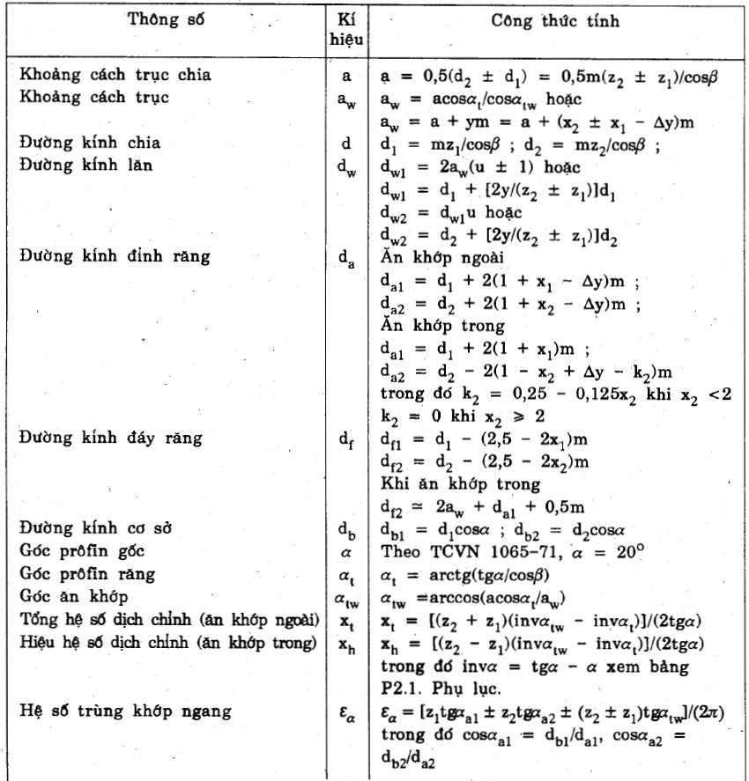
a_w | 139
Tỷ số truyền thực tế
u | 5.62
Sai lệch tỉ số truyền
delta u | 0.0017825311943 | chấp nhận

c. Xác định hệ số dịch chỉnh
Z1 = 21 = 21 | x1 | x2
 | 0 | 0
3.3.3. Các thông số cơ bản của bộ truyền bánh răng trụ thẳng
Khoảng cách trục chia
a | 139
Khoảng cách trục
a_w | 139
Đường kính chia
d1 | 42
d2 | 236
Đường kính lăn
d_w1 | 41.99
d_w2 | 235.98
Đường kính đỉnh răng
d_a1 | 46
d_a2 | 240
Đường kính đáy răng
d_f1 | 37
d_f2 | 231
Đường kính cơ sở
d_b1 | 17.14
d_b2 | 96.31
Góc profin gốc
alpha | 20
Góc profin răng
alpha_t | 20
Góc ăn khớp
alpha_tw | 20

3.3.4. Kiểm nghiệm răng về độ bền tiếp xúc

Chiều rộng vành răng
b_w | 41.7

Hệ số kể đến cơ tính vật liệu của BR ăn khớp
Z_M (bảng 6.5 tr 96) | 274
Hệ số kể đến hình dạng bề mặt tiếp xúc
Z_H | 1.76
Hệ số trùng khớp ngang
ξ_a | 1.7
Hệ số trùng khớp dọc
ξ_b | 0
Hệ số kể đến sự trùng khớp của răng
Z_ξ | 0.88
Hệ số tải trọng khi tính về tiếp xúc |  | K_HB (Bảng 6.7 tr 98) | K_HA | vận tốc vòng
K_H | 1.16 | 1.03 | 1 | 3.18 | CCX 8 | Bảng 6.13
 |  | K_FB (Bảng 6.7 tr 98)
Ứng suất tiếp xúc xuất hiện trên mặt răng của bộ truyền |  | 1.05 |  | Tra bảng P2.3 tr 250 | K_Hv (nội suy) | K_Fv (nội suy)
 | 438.18 |  | 463.64 |  | 1.1272 | 1.3062
 | Thỏa mãn < 463.64

3.3.5. Kiểm nghiệm răng về độ bền uốn

Hệ số kể đến sự trùng khớp của BR
Y_ξ | 0.588
Hệ số kể đến độ nghiêng của răng
Y_B | 1
Hệ số dạng răng (nội suy)
Y_F1 | 4.04
Y_F2 | 3.6
Hệ số kể đến sự phân bố không đều tải trọng cho các đôi răng đồng thời ăn khớp khi tính về uốn
K_Fa | 1
Hệ số kể đến tải trọng động xuất hiện trong vùng ăn khớp khi tính về uốn
K_Fv | 1.3062
Hệ số tải trọng khi tính về uốn
K_F | 1.372
Ứng suất uốn của bánh răng chủ động
 | 53.39
Ứng suất uốn của bánh răng bị động
 | 47.58

Thỏa mãn yêu cầu

3.3.6. Kiểm nghiệm răng về quá tải

Hệ số quá tải
K_qt | 2 | Tra 234

 | 619.68 | thỏa mãn < 1624

 | 106.78 | Thỏa mãn < 464
 | 95.16 | Thỏa mãn < 360

3.3.7. Bảng thông số thiết kế cặp bánh răng

CHƯƠNG IV: TÍNH TOÁN THIẾT KẾ TRỤC
4.1. Tính chọn khớp nối
Momen cần truyền
T | 29277.85
Đường kính trục động cơ
d_đc
 | 32
4.1.1. Chọn khớp nối
khớp nối trục vòng đàn hồi | Hệ số chế độ làm việc - k | 2
T_t | 58555.7

4.1.2. Kiểm nghiệm điều kiện bền của vòng đàn hồi và chốt
Đảm bảo sức bền dập của vòng đàn hồi
 | 0.83 | thỏa mãn

Điều kiện sức bền của chốt
 | 18.376 | thỏa mãn

 | 125

 | 36

Z | 4
D0 | 90
l3 | 28
l1 | 21
l2 | 20
l0 | 31
dc | 14

4.2. Thiết kế trục I
4.2.1. Chọn vật liệu thiết kế trục
Mác thép | Nhiệt luyện | Độ cứng

C45 | Tôi cải thiện | HB 192 .. 240 | 750 | 450

4.2.2. Tải trọng tác dụng lên các trục
Lực vòng
Ft1 = Ft2 | 1366.184
Lực hướng tâm
Fr1 = Fr2 | 497.25
Lực dọc trục
Fa1 = Fa2 | 0

4.2.3. Tính sơ bộ trục
Đường kính trục |  | 15
d | 21.224361852
chọn d | 25
Chiều rộng ổ lăn
b0 | 17 | bảng 10.2[2] tr 189
Chiều dài mayo BR trụ
l_m13 | 30 | 37.5 | 35 | chọn
Chiều dài mayo nửa khớp nối
l_m12 (nối trục vòng đàn hồi) | 35 | 62.5 | 50 | chọn
Khoảng cách từ mặt mút của chi tiết quay đến thành trong của hộp hoặc khoảng cách giữa các chi tiết quay
k1 | 10
Khoảng cách từ mặt mút ổ đến thành trong của hộp
k2 | 10
Khoảng cách từ mặt mút của chi tiết quay đến nắp ổ
k3 | 15
Chiều cao nắp ổ và đầu bu lông
h_n | 15
Khoảng công xôn (khoảng chìa) trên trục thứ 1, tính từ chi tiết thứ 2 ở ngoài hgt đến gối đỡ
l_c12 = -l12 | 56
Khoảng cách giữa các gối đỡ 0 và 1 trên trục thứ 1
l1l = 2*l13 | 87
Khoảng cách từ gối đỡ 0 đến tiết diện thứ 3 trên trục thứ 1
l13 | 43.5
Chiều rộng vành bánh răng thứ 3 trên trục thứ 1
b13 = bw1 | 41.7

4.2.5. Tính toán lực cho trục I
F_t | 650.619
F_kn | 130.1238
FxB | 483.3762
FyB | 243.47
FxD | 781.015
FyD | 253.78
Momen uốn lớn nhất
My | 33974.1525 | 33974.1828 | tại bánh răng chủ động
Mx | 11039.43

4.2.6. Tính momen tương đương
Momen tương đương tại khớp nối
Mtd1 | 24840.241298
Momen tương đương tại ổ lăn B
MtdB | 25887.004024
Momen tương đương tại BR
Mtd BR | 43510.339467
4.2.7. Đường kính các đoạn trục
 | 63
Đường kính trục tại vị trí tiết diện khớp nối
d1 | 15.798108309 | 20
Đường kính trục tại vị trí tiết diện ổ lăn B
d2 | 25.399523433 | 30
Đường kính trục tại vị trí tiết diện bánh răng
d BR | 25.778380782 | 35

4.2.8. Chọn then và kiểm nghiệm then

a. Then bằng để lắp khớp nối
Đường kính trục
d | 20
Chiều rộng then
b | 6
Chiều cao then
h | 6
Chiều sâu rãnh then trên trục
t1 | 3.5
Chiều sâu rãnh then trên lỗ
t2 | 2.8
Chiều dài then
l_t | 28 | 31.5 | 30 | chọn

 | 38.244053333 | thỏa mãn < 50 MPa
 | 15.935022222 | thỏa mãn nhỏ hơn 1/3(60-90) MPa
b. Then bằng để lắp bánh răng
Đường kính trục
d | 35
Chiều rộng then
b | 10
Chiều cao then
h | 8
Chiều sâu rãnh then trên trục
t1 | 5
Chiều sâu rãnh then trên lỗ
t2 | 3.3
Chiều dài then
l_t | 24 | 27 | 25 | chọn

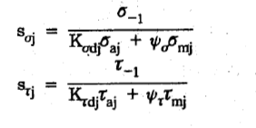
 | 21.853744762 | thỏa mãn
 | 6.5561234286 | thỏa mãn

4.2.9. Tính kiểm nghiệm trục về độ bền mỏi

Giới hạn mỏi uốn
 | 327
Hệ số an toàn chỉ xét riêng ứng suất tiếp
 | 189.66
Biên độ và trị số trung bình của ứng suất pháp và ứng suất tiếp tại tiết diện j

Đối với trục quay, ứng suất uốn thay đôir theo chu kì đối xứng
1

Khi trục quay 1 chiều ứng suất xoắn thay đổi theo chu kỳ mạch động

hệ số kể đến ảnh hưởng của trị số ứng suất trung bình dến độ bền mỏi
 | 0.1
 | 0.05
hệ số tập trung ứng suất do trạng thái bề mặt, phụ thuộc vào phương pháp gia công và độ nhẵn bề mặt
K_x | 1.1
hệ số tăng bền bề mặt trục, phụ thuộc vào phương pháp tăng bền bề mặt, cơ tính vật liệu
K_y | 1 | Không cần tăng bền
a) Kiểm nghiệm tại tiết diện lắp bánh răng
hệ số kích thước kể đến ảnh hưởng của kích thước tiết diện trục đến giới hạn mỏi | Bảng 10.10 tr 198
 | 0.865 | nội suy
 | 0.795
hệ số tập trung ứng suất thực tê khi uốn và khi xoắn, đối với bề mặt trục lắp có độ dôi | Bảng 10.11 tr 198
 | 3.125 | nội suy
 | 2.275
Hệ số
 | 3.225
 | 2.375
Trục có 1 rãnh then
Momen cản uốn
 | 3566.386
Momen cản xoắn
 | 7775.629

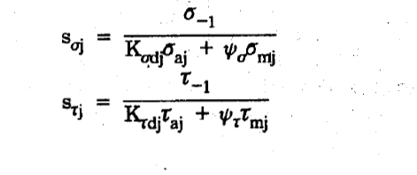
 | 0
 | 10.017

 | 1.844

 | 10.122
 | 42.413

 | 9.8455052498 | thỏa mãn > [s] = 2.5...3
b) Kiểm nghiệm tại tiết diện lắp khớp nối
Mj | 0
W1 | 642.467
W_o1 | 1427.865
 | 0
 | 0
 | 10.044

hệ số kích thước kể đến ảnh hưởng của kích thước tiết diện trục đến giới hạn mỏi
 | 0.92
 | 0.89
hệ số tập trung ứng suất thực tê khi uốn và khi xoắn, đối với trục có rãnh then | Bảng 10.12 tr 199
 | 1.9475 | nội suy
 | 1.795

Hệ số
 | 2.217
 | 2.117

 | #DIV/0! | infinity
 | 8.714

 | 8.714 | thỏa mãn

c) Kiểm nghiệm tại tiết diện lắp ổ lăn

Mj | 7286.9328
W2 | 2650.719
W_o2 | 5301.438
 | 0
 | 2.749
 | 2.705

Sự tập trung ứng suất tại ổ lăn là lắp ghép có độ dôi

hệ số kích thước kể đến ảnh hưởng của kích thước tiết diện trục đến giới hạn mỏi
 | 0.88
 | 0.81
hệ số tập trung ứng suất thực tê khi uốn và khi xoắn, đối với bề mặt trục lắp có độ dôi
 | 3.125
 | 2.275

Hệ số
 | 3.225
 | 2.375

 | 36.884
 | 28.913

 | 22.754973777 | thỏa mãn

4.2.10. Tính kiểm nghiệm trục về độ bền tĩnh

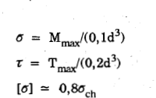

 | 8.332
 | 3.345
 | 360
 | 10.148 | thỏa mãn

4.3. Chọn và kiểm nghiệm ổ lăn cho trục I
4.3.1. Chọn ô lăn
Lực hướng tâm tác dụng lên ổ lăn
F_r0 | 541.23
F_r1 | 821.212
Fa | 0
Chọn ổ bi đỡ 1 dãy
d10 = d11 | 30

Kí hiệu ổ | d (mm) | D (mm) | B (mm) | r (mm) | Đường kính bi | C (kN) | C_o (kN)
307 | 25 | 80 | 21 | 2.5 | 14.29 | 26.2 | 17.9

4.3.2. Kiểm nghiệm khả năng chịu tải động

m | 3 | đối với ổ bi
Tải trọng động quy ước

Q0 | 757.722
Q1 | 1149.6968
Hệ số tải trọng hướng tâm
X | 1
Hệ số tải trọng dọc trục
Y | 0
Hệ số kể đến vòng nào quay, hệ vòng trong quay thì
V | 1
Hệ số kể đến ảnh hưởng của nhiệt độ
k_t | 1
Hệ số kể đến đặc tính tải trọng, va đập vừa và rung động, quá tải ngắn hạn
k_đ | 1.4

Tiến hành kiểm nghiệm với Q lớn hơn
Q | 1149.6968
Tuổi thọ của ô tính bằng số vòng quay
L | 1127.1 | triệu vòng
Kiểm tra
Cd | 11964.764066 | < 17.6 kN | thỏa mãn khả năng tải động

4.3.3. Kiểm nghiệm khả năng chịu tải tĩnh
Khả năng tải tĩnh nhằm đề phòng biến dạng dư, theo điều kiện

Co: Khả năng tải tĩnh
Qt: Tải trọng tĩnh quy ước

Đối với ổ bi đỡ
Qt = Fr
Qt0 | 541.23
Qt1 | 821.212

Tiến hành kiểm nghiệm với Qt lớn hơn
Qt | 821.212 | < C0 = 11600 N | thỏa mãn

4.4. Thiết kế trục II
4.4.1. Chọn vật liệu thiết kế truc

Mác thép | Nhiệt luyện | Độ rắn

C45 | Tôi cải thiện | HB 192 .. 240 | 750 | 450

